Tabelle1
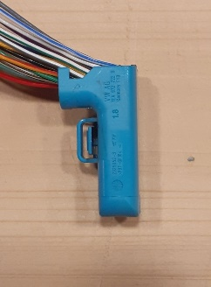
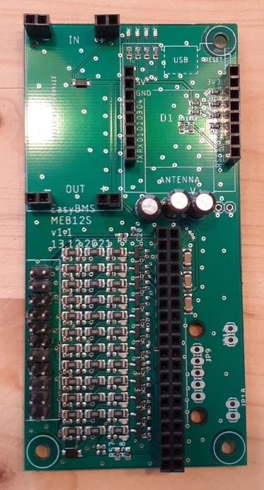
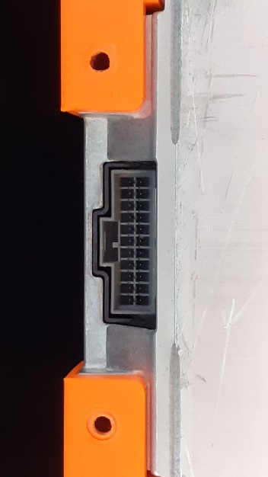
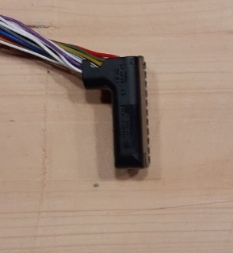
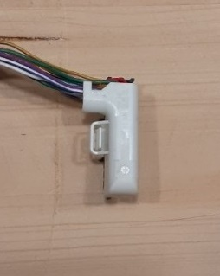
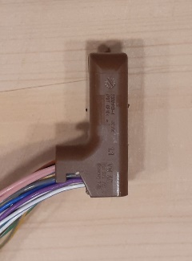

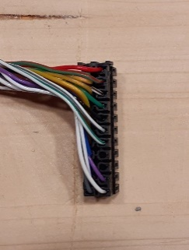
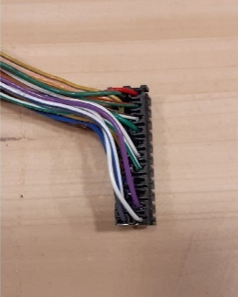
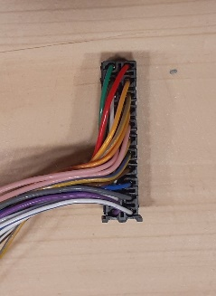
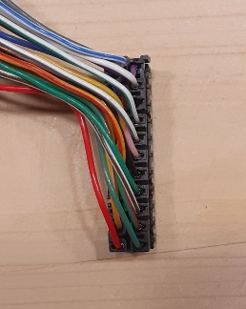

Batterie
Pin Nummer |  | Bedeutung 12s Modul |  | Belegung 8s Modul |  | Stecker Schwarz / Weiß (Batterieseite) |  | Stecker Braun (BMS Seite) |  | Stecker hellblau (BMS Seite) |  | Kontakte BMS 12s (brauner Stecker)
12 | 1 | 12+ | Gesamt + | 8+ | Gesamt+ | 12+ | Gesamt + | 12+ | Gesamt+ |  |  | 12+ | Gesamt +
13 | 2 | 10+ | 11+ | 6+ | 7+ | 10+ | 11+ | 11+ | 10+ |  |  | 11+ | 10+
14 | 3 | 8+ | 9+ | 4+ | 5+ | 8+ | 9+ | 9+ | 8+ |  | leer | 9+ | 8+
15 | 4 | 6+ | 7+ | 4+ | 4+ | 6+ | 7+ | 7+ | 6+ |  |  | 7+ | 6+
16 | 5 | 4+ | 5+ | 4+ | 4+ | 4+ | 5+ | 5+ | Schleife |  |  | 5+ | Schleife
17 | 6 | 2+ | 3+ | 2+ | 3+ | 2+ | 3+ | Schleife | 4+ |  | Schleife | Schleife | 4+
18 | 7 | Gesamt - | 1+ | Gesamt - | 1+ | Gesamt - | 1+ | 3+ | 2+ | Schleife |  | 3+ | 2+
19 | 8 | Gesamt - | leer | Gesamt - | leer | Gesamt - | leer | 1+ | Gesamt - |  |  | 1+ | Gesamt -
20 | 9 | leer | leer | leer | leer | leer | leer | leer | Gesamt - |  |  | leer | Gesamt -
21 | 10 | Temp2 | Temp1 | Temp2 | Temp1 | Temp 2 | Temp 1 | Temp 1 | Temp 2 |  |  | Temp 1 | Temp 2
22 | 11 | Temp2 | Temp1 | Temp2 | Temp1 | Temp 2 | Temp 1 | Temp 1 | Temp 2 |  |  | Temp 1 | Temp 2

 |  |  |  |  |  |  |  | Beschriftung für 12s
Die Leitungsfarben sind eindeutig einem Kontakt an der Batterie zugeordnet.
Die Farben und deren Belegung gelten unabhängig von der Steckerfarbe an der Gegenseite (blau/braun/schwarz/weiß).
Die schwarzen und weißen Stecker sind identisch.
Die blauen und braunen Stecker unterscheiden sich nur in der Drehung.

